일위대가표
일 위 대 가 표

명 칭 | 규 격 | 수 량 | 단위 | 재 료 비 |  | 노 무 비 |  | 경 비 |  | 합 계 |  | 비 고
 |  |  |  | 단 가 | 금 액 | 단 가 | 금 액 | 단 가 | 금 액 | 단 가 | 금 액
제 1 호표
벤토나이트 매트포설 |  | 1 | M2 |  | 17,875 |  | 18,094 |  | 542 | - | 36,511
방수공 |  | 0.05 | 인 |  | - | 212,562 | 10,628 |  | - | 212,562 | 10,628
보통인부 |  | 0.03 | 인 |  | - | 165,545 | 4,966 |  | - | 165,545 | 4,966
크레인 | 제장비 | 1 | M2 |  | - | 2,500 | 2,500 |  | - | 2,500 | 2,500
벤토나이트 매트 | 5x30mx6.5mm | 1.25 | M2 | 13,500 | 16,875 |  | - |  | - | 13,500 | 16,875
벤토나이트 알갱이 | 20kg/포 | 0.50 | kg | 2,000 | 1,000 |  | - |  | - | 2,000 | 1,000
공구손료 및 경장비 | 노무비의 | 3.00 | % |  |  |  | - | 18,094 | 542 | 18,094 | 542
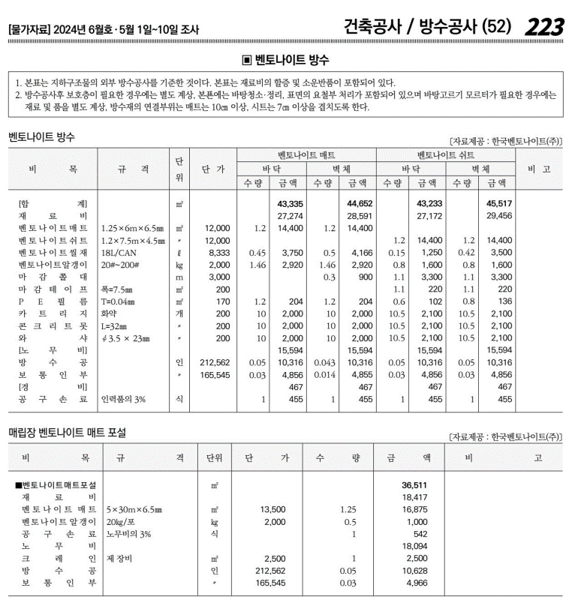
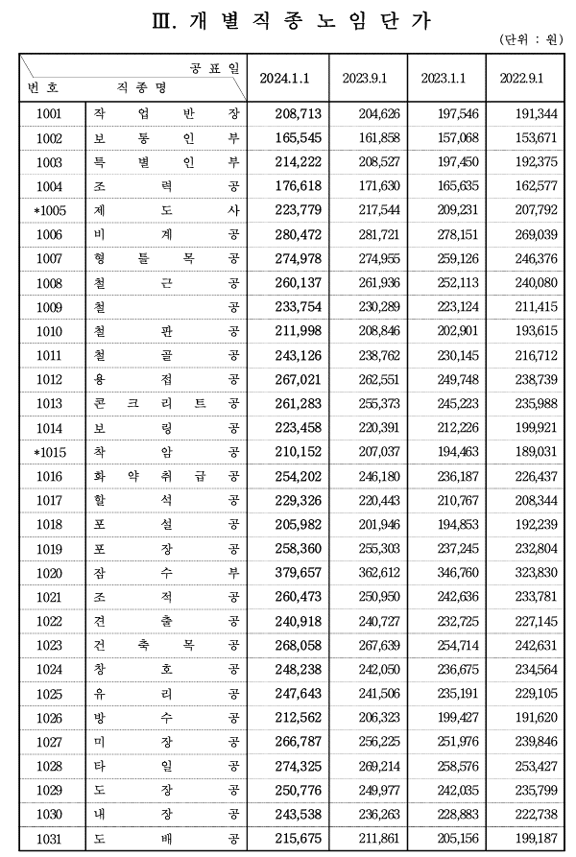

 |  |  |  |  |  |  |  |  |  |  |  |  |  | 수량 | 1일시공량
 |  |  |  |  |  |  |  |  |  |  |  |  |  | 1 | 37 | 0.027027027027
 |  |  |  |  |  |  |  |  |  |  |  |  |  | 8 | 37 | 0.21621621622

 |  |  |  |  |  |  |  |  |  |  |  |  | 0

